C4468 (新)
C4468 巢湖市坝镇2016年农村道路畅通工程（老村级道路加宽改造工程）
中标日期 | 2016-07-28 | 中标价 | 2,064,049.00 | 负责人 | 唐兴 | 建设单位 | 巢湖市坝镇人民政府
决算日期 |  | 决算价 | 1,837,915.37
销售开票：
开票日期 | 收入金额 | 工程地缴税 |  | 企业本地缴税 |  | 价税合计 | 到款情况
 |  | 税率 | 增值税额 | 税率 | 增值税额 |  | 日期 | 金额 | 银行
2017-01-19 | 1,000,000.00 | 0% | 0.00 | 11% | 90,000.00 | 1,110,000.00 | 17-1- | 1,110,000.00 | 中行
2020-05-12 | 580,641.61 | 0% | 0.00 | 9% | 52,257.74 | 632,899.35 | 2020-05-21 | 632,899.35 | 中行
 | 0.00 | 2% | 0.00 | 7% | 0.00
 | 0.00 | 2% | 0.00 | 8% | 0.00
合计 | 1,580,641.61 |  | 0.00 |  | 142,257.74 | 1,742,899.35 |  | 1,742,899.35
材料发票： |  |  |  |  |  |  |  | 95016.02
认证日期 | 成本金额 | 份数 | 类型 | 税率 | 进项税额 | 价税合计 | 付款日期 | 付款金额 | 银行 | 销货单位 | 货物 | 合同 | 发货单 | 备注
17-12- | 1,390,000.00 |  | 普 |  | 0.00 | 1,390,000.00 |  |  |  |  | 石子/黄砂
2020-06-01 | 59,995.00 |  | 普代 |  | 0.00 | 59,995.00 |  |  |  | 曹德加 | 施工费 | 有
2020-06-01 | 30,000.00 |  | 普代 |  | 0.00 | 30,000.00 |  |  |  | 王必玉 | 挖机、吊车 | 有
2020-06-01 | 60,000.00 |  | 普代 |  | 0.00 | 60,000.00 |  |  |  | 王宏年 | 水泥171.4吨 | 有
 | 0.00 |  |  |  | 0.00 |  | 17-1- | 919,219.02 | 徽行 | 陈玉宝
 | 0.00 |  |  |  | 0.00 |  | 2020-06-18 | 668,948.35 | 徽行 | 陈玉宝

 | 0.00 |  |  |  | 0.00
 | 0.00 |  |  |  | 0.00 |  |  | -50,000.00 | 退 | 暂扣企税
 | 0.00 |  |  |  | 0.00 |  |  | 13,701.00 | 扣 | 补扣增值税及附加
 | 0.00 |  |  |  | 0.00 |  |  | 250 | 扣 | 手续费
 | 0.00 |  |  |  | 0.00 |  |  | 50,000.00 | 暂扣 | 企税
 | 0.00 |  |  |  | 0.00 |  |  | 500.00 | 扣 | 外经证
 | 0.00 |  |  |  | 0.00 |  |  | 99,000.00 | 扣 | 增值税及附加
 | 41,280.98 |  |  |  | 0.00 | 41,280.98 |  | 41,280.98 | 扣 | 管理费
合计 | 1,581,275.98 |  |  |  | 0.00 | 1,581,275.98 |  | 1,742,899.35
尚需提供成本 | -634.37 |  |  |  |  | 161,623.37 | 可支付金额 | 0.00
公司代缴税金：
税种 | 税额 |  | 税种 | 税率 | 税额 | 2020年4月开票扣税
企业所得税 | -158.59 |  | 增值税 | 差额 | 142,257.74 | 52,257.74 | 交卡 | 45247.66
印花税 |  |  | 城市维护建设税 | 0.07 | 9,958.04 | 3,658.04
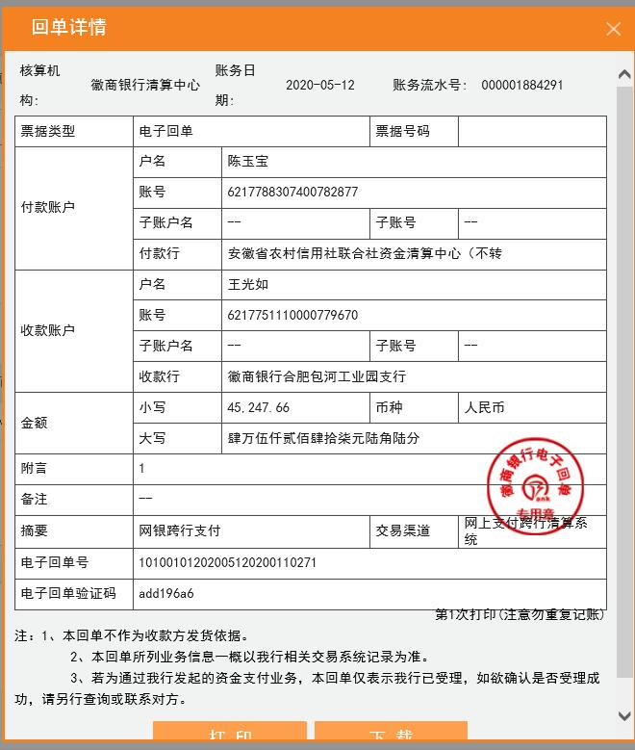
水利基金 |  |  | 教育费附加 | 0.03 | 4,267.73 | 1,567.73
 |  |  | 地方教育费附加 | 0.02 | 2,845.15 | 1,045.15
小计 | -158.59 |  | 小计 |  | 159,328.67 | 58,528.67
 |  |  | 印花税 | 0.0003 | 522.87 | 189.87
 |  |  | 水利基金 | 0.0006 | 948.38 | 348.38
 |  |  | 合计 |  | 160,799.93 | 59,066.93

